상품제안서
플렉스 태블릿 겸용 차량거치대 | 상품코드: F24449

 |  |  |  |  |  |  | 02-412-0044 | www.easy1.co.kr
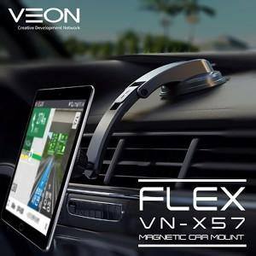

【상세/제작정보】 | 핸드폰에서 테블릿까지 사용 가능한 차량용 거치대

【인쇄/포장옵션】 | 레이저 / 포장지포장

【공급단가】 | 수량 | 100~ | 300~ | 500~ | 1,000~ | 3,000~
*VAT별도 | 단가 | 9,360원 | 9,210원 | 9,000원 | 8,640원 | 8,280원

【상품 URL】 | http://www.easy1.co.kr/src/goods_detail.php?gdno=24449

